getStarted
https://developer.chrome.com/docs/extensions/mv2/getstarted/

storage api
 | 允许多个 插件 组件来访问那个值，并进行更新。
 | 所以，
 | persistent variable 的意思，应该就是指，
 | 各个组件之间，都能访问的变量。

权限
 | 不在权限里面声明的话，你所要用的 api ，会是 undefined
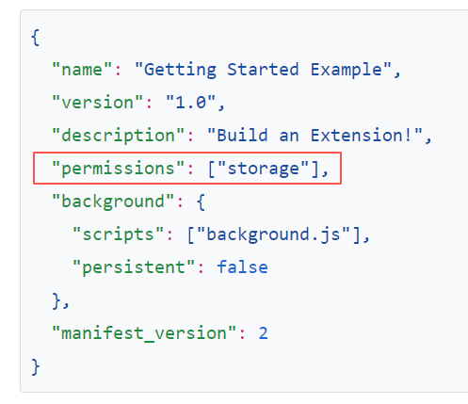

page_action
 | 弹出页
 |  | default_popup

 | 工具栏图标
 |  | default_icon |  | 没s
 |  |  | "16"
 |  |  | "32"
 |  |  | "48"
 |  |  | "128"

icons |  | 有s
 | 插件管理页的图标、权限警告的图标、favicon
 |  |  | "16"
 |  |  | "32"
 |  |  | "48"
 |  |  | "128"

需要由插件告诉浏览器，什么时候用户才能和 popup.html 进行交互：

 | 在 runtime.onInstalled listener 中，
 | 通过 declarativeContent ，把 声明规则 添加到 background script 中：

如何 debug page action 中所加载的 js 代码？
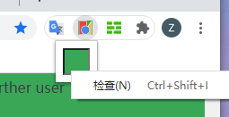

 | 右击 page action ，然后点检查。
 | 我们可以看到，光插件就有2个debug环境了。
 | background.js
 | 和
 | page action

permission: activeTab 有什么用？
 | 可以允许 extension 访问页面的内容。
 | 让
 | chrome.tabs.executeScript() 方法得以执行

这行代码
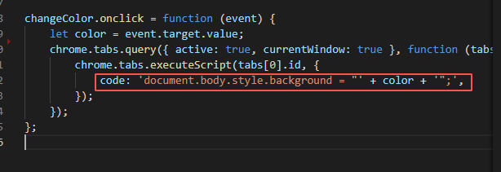

改了什么 style ？

遗留问题：
1、 | 文中是通过这样的方式，来打开插件的配置页的：
 | 1、
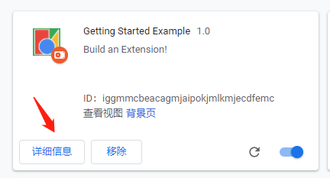

 | 2、

 | 3、

 | 但这样的配置方式，对于用户来说，显然很繁琐。
 | 是否存在更好的方式来在用户和插件的交互过程中，
 | 来打开配置页呢？

chrome.declarativeContent
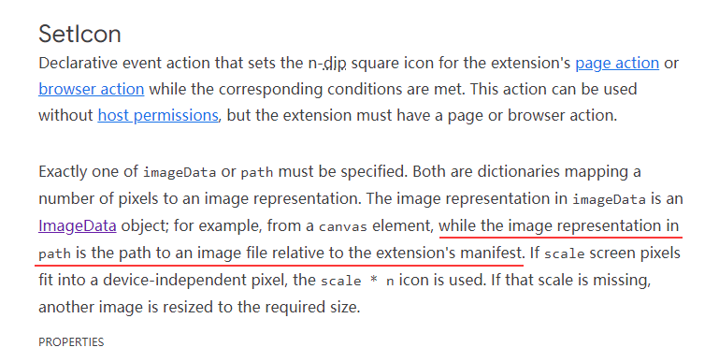
https://developer.chrome.com/docs/extensions/reference/declarativeContent/

chrome.declatativeContent
 | 不要权限来读取页面内容，
 | 就可以根据页面的内容来采取 action 的 API

使用
 | 根据页面的 URL 和 页面内容所匹配的 CSS 选择器，来展示插件的 page action
 | 无需 主机权限 或 注入content script

 | 如果需要在用户点击了 page action 之后，
 | 要能够与页面交互的话，需要 activeTab 权限。

什么时候使用 pageAction API ？
 | 1、 | 当 page action 出现的时候，需要更精确的控制
 | 2、 | 需要根据当前 tab 来改变 page action 的外观

declarative API
 | 让你在 onPageChanged 事件中，注册规则用的。

declarative API 的特点：
 | 当 PageStateMatcher 符合时，可以触发一个动作：ShowPageAction 或 SetIcon

PageStateMatcher怎么才算满足条件？
 | 当且仅当所有条件都满足

条件和 action 都是怎么定义的？
 | 都是 new 出来的

 | new chrome.declarativeContent.PageStateMatcher(…)
 | new chrome.declarativeContent.ShowPageAction()

chrome.declarativeContent.onPageChanged 的 onPageChanged 是什么意思？
 | 其实这个 onPageChanged 是指那些声明的规则的触发时机是：
 |  | 页面变化时

 | 对应到 addRules 和 removeRules 都是对应这个类型的规则的

为什么要先移除规则，再添加规则？
 | 因为所添加的规则，即使在浏览器重启后，也会一直保留。
 | 即使你把插件卸载了，依旧会保留规则。

为什么要批量 注册 或 注销规则？
 | 因为每次此类操作，都会重建内部数据结构。
 | 这个重建计算量大，不过使用了一个更快的匹配算法。

为什么这样不需要任何安装时权限？
 | 把以上提到的规则 和 activeTab 权限结合起来，来创建插件，
 | 可以邀请用户在相关页面上，邀请用户来点击 page action，
 | 进而当用户点击 page action 时，可以在那些页面上运行。

PageStateMatcher.css 只能用什么类型的 CSS 选择器？
 | 只能用 复合选择器 ，不能用复杂 选择器
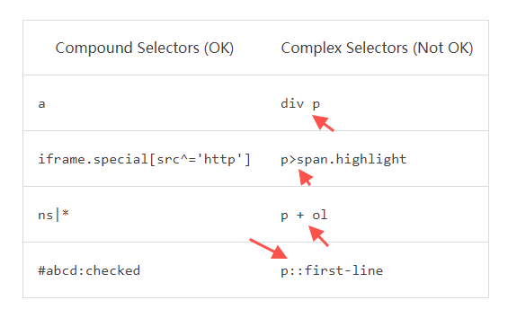

什么情况下，即使DOM里面有这个元素，CSS匹配也会失败？
 | 当元素 或 元素的父级元素为 display: none 时

图片的路径是相对什么的？
 | manifest 的位置

